상품제안서
미니 5단 초경량 UV 양우산 UPF50+ | 상품코드: S42416

 |  |  |  |  |  |  | 02-713-8555 | www.synergygift.co.kr
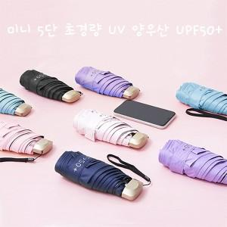

【상세/제작정보】

【인쇄/포장옵션】 | 레이저 / 포장지포장

【공급단가】 | 수량 | 50~ | 100~ | 500~ | 1,000~ | 3,000~
*VAT별도 | 단가 | 5,690원 | 5,480원 | 5,090원 | 5,040원 | 4,910원

【상품 URL】 | https://www.synergygift.co.kr:443/src/goods_detail.php?gdno=42416

